Quên mật khẩu
Back to TestReport | To Buglist |  | #REF! | #REF!
Module Code | WithDraw |  | #REF! | #REF!
Tester | Trần Thị Huế |  | #REF! | Number of cases: 8
Test Case ID | Tên Test Case | Mô tả | Điều kiện trước | Các bước thực hiện | Kết quả mong muốn | Kết quả thực tế | Status | Note
QMK-1 | Khôi phục mật khẩu mà email không tồn tại | Kiểm tra thông báo lỗi khi email không tồn tại | Không cần tài khoản | 1. Nhấn vào liên kết "Quên mật khẩu?". | Hiển thị thông báo lỗi "Email không tồn tại trong hệ thống". | Hiển thị thông báo lỗi "Email không tồn tại trong hệ thống". | PASS | Alternative Flow
 |  |  |  | 2. Nhập email chưa được đăng ký.
 |  |  |  | 3. Nhấn "Gửi email khôi phục".
QMK-2 | Khôi phục mật khẩu với email đã tồn tại | Thiết lập lại mật khẩu mới | Tài khoản email đã tồn tại trong hệ thống | 1. Nhấn vào liên kết "Quên mật khẩu?". | Hiển thị thông báo "Thiết lập mật khẩu mới thành công" Đăng nhập thành công tài khoản vào trang chủ của trang web | Hiển thị thông báo "Thiết lập mật khẩu mới thành công" Đăng nhập thành công tài khoản vào trang chủ của trang web | PASS | Business Flow & Basic Flow
 |  |  |  | 2. Nhập email được đăng ký.
 |  |  |  | 3. Nhấn "Gửi email khôi phục".
 |  |  |  | 4. Nhấn "Thiết lập mật khẩu" ở email
 |  |  |  | 5. Thiết lập mật khẩu mới ( tối thiểu 5 ký tự) VD: trang@123
 |  |  |  | 6. Xác nhận mật khẩu trùng khớp VD: trang@123
 |  |  |  | 7. Ấn "Lưu" mật khẩu
QMK-3 | Khôi phục mật khẩu không hợp lệ | Kiểm tra điều kiện của mật khẩu | Tài khoản email đã tồn tại trong hệ thống | 1. Nhấn vào liên kết "Quên mật khẩu?". | Hiển thị thông báo "Mật khẩu phải tối thiểu 5 ký tự" | Hiển thị thông báo "Thiết lập mật khẩu mới thành công" Đăng nhập thành công tài khoản vào trang chủ của trang web | FAIL | Alternative Flow | 
 |  |  |  | 2. Nhập email được đăng ký.
 |  |  |  | 3. Nhấn "Gửi email khôi phục".
 |  |  |  | 4. Nhấn "Thiết lập mật khẩu" ở email
 |  |  |  | 5. Thiết lập mật khẩu mới (ít hơn 5 ký tự) VD: tr12
 |  |  |  | 6. Xác nhận mật khẩu trùng khớp VD: tr12
 |  |  |  | 7. Ấn "Lưu" mật khẩu
QMK-4 | Xác nhận mật khẩu không trùng khớp | Kiểm tra tính xác thực của xác nhận mật khẩu | Tài khoản email đã tồn tại trong hệ thống | 1. Nhấn vào liên kết "Quên mật khẩu?". | Hiển thị thông báo mật khẩu và xác nhận mật khẩu không trùng khớp | Hiển thị thông báo mật khẩu và xác nhận mật khẩu không trùng khớp | PASS | Alternative Flow
 |  |  |  | 2. Nhập email được đăng ký.
 |  |  |  | 3. Nhấn "Gửi email khôi phục".
 |  |  |  | 4. Nhấn "Thiết lập mật khẩu" ở email
 |  |  |  | 5. Thiết lập mật khẩu mới (tối thiểu 5 ký tự) VD: trang@123
 |  |  |  | 6. Xác nhận mật khẩu trùng khớp VD: trang@
 |  |  |  | 7. Ấn "Lưu" mật khẩu
QMK-5 | Bỏ trống trường nhập mật khẩu | Kiểm tra người dùng không nhập mật khẩu mà muốn thiết lập mật khẩu | Tài khoản email đã tồn tại trong hệ thống | 1. Nhấn vào liên kết "Quên mật khẩu?". | Hiển thị thông báo "Vui lòng điền vào trường mật khẩu" | Hiển thị thông báo "Vui lòng điền vào trường mật khẩu" | PASS | Alternative Flow
 |  |  |  | 2. Nhập email được đăng ký.
 |  |  |  | 3. Nhấn "Gửi email khôi phục".
 |  |  |  | 4. Nhấn "Thiết lập mật khẩu" ở email
 |  |  |  | 5.Bỏ trống trường nhập mật khẩu
 |  |  |  | 6. Nhập mật khẩu xác nhận VD: trang@123
 |  |  |  | 7. Ấn "Lưu" mật khẩu
QMK-6 | Bỏ trống trường xác nhận mật khẩu | Kiểm tra người dùng không nhập xác nhận mật khẩu mà muốn thiết lập mật khẩu | Tài khoản email đã tồn tại trong hệ thống | 1. Nhấn vào liên kết "Quên mật khẩu?". | Hiển thị thông báo "Vui lòng điền vào trường xác nhận mật khẩu" | Hiển thị thông báo "Vui lòng điền vào trường xác nhận mật khẩu" | PASS | Alternative Flow
 |  |  |  | 2. Nhập email được đăng ký.
 |  |  |  | 3. Nhấn "Gửi email khôi phục".
 |  |  |  | 4. Nhấn "Thiết lập mật khẩu" ở email
 |  |  |  | 5.Nhập mật khẩu (tối thiểu 5 ký tự) VD: trang@123
 |  |  |  | 6. Bỏ trống trường xác nhận mật khẩu
 |  |  |  | 7. Ấn "Lưu" mật khẩu
QMK-7 | Bỏ trống trường mật khẩu và xác nhận mật khẩu | Kiểm tra người dùng không nhập mật khẩu và xác nhận mật khẩu mà muốn thiết lập mật khẩu | Tài khoản email đã tồn tại trong hệ thống | 1. Nhấn vào liên kết "Quên mật khẩu?". | Hiển thị thông báo "Vui lòng điền vào trường mật khẩu" | Hiển thị thông báo "Vui lòng điền vào trường mật khẩu" | PASS | Alternative Flow
 |  |  |  | 2. Nhập email được đăng ký.
 |  |  |  | 3. Nhấn "Gửi email khôi phục".
 |  |  |  | 4. Nhấn "Thiết lập mật khẩu" ở email
 |  |  |  | 5.Bỏ trống trường nhập mật khẩu
 |  |  |  | 6. Bỏ trống trường xác nhận mật khẩu
 |  |  |  | 7. Ấn "Lưu" mật khẩu
QMK-8 | Bỏ trống trường nhập email | Kiểm tra người dùng không nhập email mà muốn thiết lập mật khẩu | Tài khoản email đã tồn tại trong hệ thống | 1. Nhấn vào liên kết "Quên mật khẩu?". | Hiển thị thông báo hãy nhập email | Hiển thị thông báo hãy nhập email | PASS | Alternative Flow
 |  |  |  | 2. Bỏ trống trường nhập email
 |  |  |  | 3. Nhấn "Gửi email khôi phục".

TimKiemSanPham
Back to TestReport | To Buglist | #REF! | #REF!
Module Code | WithDraw | #REF! | #REF!
Tester | Trần Thị Huế | #REF! | Number of cases: 11
Mã | Tên Test Case | Mục đích | Điều kiện trước | Các bước thực hiện | Kết quả mong muốn | Kết quả thực tế | Status | Note
TK-1 | Tìm kiếm sản phẩm hợp lệ | Người dùng nhập tên sản phẩm hợp lệ vào ô tìm kiếm | Website đang hoạt động | 1. Nhập tên sản phẩm (ví dụ: "Lego") vào ô tìm kiếm | Hiển thị danh sách sản phẩm khớp với từ khóa "Lego" | Hiển thị danh sách sản phẩm khớp với từ khóa "Lego" | Pass | Basic Flow
 |  |  |  | 2. Nhấn biểu tượng kính lúp hoặc Enter
TK-2 | Tìm kiếm sản phẩm không tồn tại | Người dùng nhập tên sản phẩm không tồn tại vào ô tìm kiếm | Website đang hoạt động | 1. Nhập tên sản phẩm (ví dụ: "XYZ123") vào ô tìm kiếm | Hiển thị thông báo "Không có sản phẩm nào" | Hiển thị thông báo "Không có sản phẩm nào" | Pass | Alternative Flow
 |  |  |  | 2. Nhấn biểu tượng kính lúp hoặc Enter
TK-3 | Tìm kiếm rỗng | Người dùng không nhập bất kỳ từ khóa nào vào ô tìm kiếm | Website đang hoạt động | 1. Để trống ô tìm kiếm | Hiển thị danh sách sản phẩm phổ biến hoặc thông báo "Vui lòng nhập từ khóa tìm kiếm" | Hiển thị "Kết quả tìm kiếm cho "*"." | Fail | Alternative Flow | 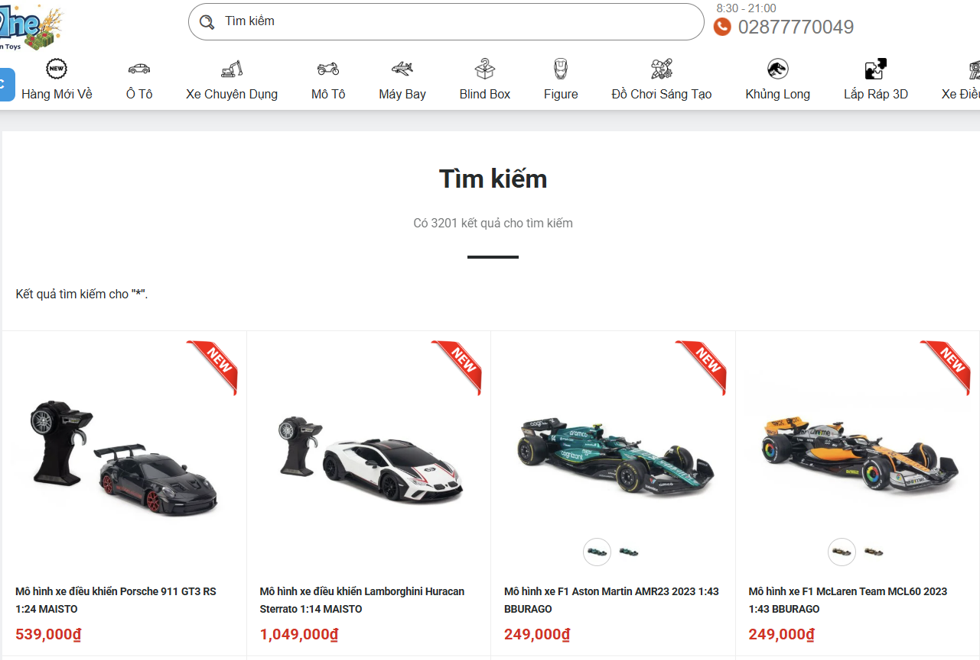
 |  |  |  | 2. Nhấn biểu tượng kính lúp hoặc Enter
TK-4 | Tìm kiếm với ký tự đặc biệt | Người dùng nhập ký tự đặc biệt vào ô tìm kiếm | Website đang hoạt động | 1. Nhập ký tự đặc biệt (ví dụ: "!@#$%") vào ô tìm kiếm | Hiển thị thông báo "Không có sản phẩm nào" | Hiển thị thông báo "Không có sản phẩm nào" | Pass | Alternative Flow
 |  |  |  | 2. Nhấn biểu tượng kính lúp hoặc Enter
TK-5 | Tìm kiếm với khoảng trắng | Người dùng nhập khoảng trắng vào ô tìm kiếm | Website đang hoạt động | 1. Nhập khoảng trắng vào ô tìm kiếm | Hiển thị thông báo "Không tìm thấy nội dung bạn yêu cầu" | Hiển thị thông báo "Không tìm thấy nội dung bạn yêu cầu" | Pass | Alternative Flow
 |  |  |  | 2. Nhấn biểu tượng kính lúp hoặc Enter
TK-6 | Tìm kiếm không phân biệt hoa thường | Người dùng nhập từ khóa với chữ hoa/thường | Website đang hoạt động | 1. Nhập từ khóa "LEGO" hoặc "lego" vào ô tìm kiếm | Hiển thị kết quả sản phẩm giống nhau, không phân biệt chữ hoa/thường | Hiển thị kết quả sản phẩm giống nhau, không phân biệt chữ hoa/thường | Pass | Basic Flow
 |  |  |  | 2. Nhấn biểu tượng kính lúp hoặc Enter
TK-7 | Tìm kiếm với từ khóa quá dài | Người dùng nhập một từ khóa quá dài (hơn 255 ký tự) | Website đang hoạt động | 1. Nhập từ khóa dài hơn 255 ký tự vào ô tìm kiếm | Hiển thị thông báo lỗi hoặc giới hạn số ký tự đầu vào trong ô tìm kiếm |  |  | Alternative Flow
 |  |  |  | 2. Nhấn biểu tượng kính lúp hoặc Enter
TK-8 | Tìm kiếm sản phẩm với từ khóa ngắn | Người dùng nhập từ khóa có độ dài 1 ký tự | Website đang hoạt động | 1. Nhập từ khóa có 1 ký tự (ví dụ: "A") vào ô tìm kiếm | Hiển thị thông báo "Không có sản phẩm nào" | Hiển thị thông báo "Không có sản phẩm nào" | Pass | Basic Flow
 |  |  |  | 2. Nhấn biểu tượng kính lúp hoặc Enter
TK-9 | Tìm kiếm bằng ngôn ngữ khác | Người dùng nhập từ khóa bằng ngôn ngữ khác | Website đang hoạt động | 1. Nhập từ khóa bằng ngôn ngữ khác (ví dụ: tiếng Anh) vào ô tìm kiếm | Hiển thị kết quả liên quan nếu hệ thống hỗ trợ ngôn ngữ hoặc thông báo không tìm thấy sản phẩm | Hiển thị kết quả liên quan nếu hệ thống hỗ trợ ngôn ngữ hoặc thông báo không tìm thấy sản phẩm | Pass | Basic Flow
 |  |  |  | 2. Nhấn Enter
TK-10 | Tìm kiếm từ khóa chứa số | Người dùng nhập từ khóa chứa số (ví dụ: "Lego 1234") | Website đang hoạt động | 1. Nhập từ khóa có chứa số vào ô tìm kiếm | Hiển thị danh sách sản phẩm khớp với từ khóa nhập vào | Hiển thị thông báo "Không có sản phẩm nào" | Fail | Alternative Flow
 |  |  |  | 2. Nhấn biểu tượng kính lúp hoặc Enter
TK-11 | Tìm kiếm khi không có kết nối mạng | Người dùng tìm kiếm khi không có kết nối Internet | Mất kết nối Internet | 1. Ngắt kết nối Internet | Hiển thị thông báo lỗi "Không có kết nối mạng. Vui lòng kiểm tra lại kết nối" | Hiển thị thông báo lỗi "Không có kết nối mạng. Vui lòng kiểm tra lại kết nối" | Pass | Alternative Flow | 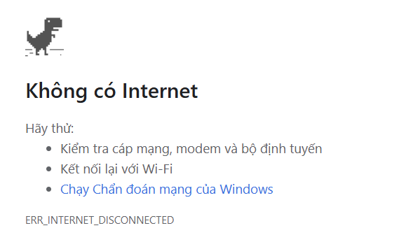
 |  |  |  | 2. Nhập từ khóa vào ô tìm kiếm
 |  |  |  | 3. Nhấn biểu tượng kính lúp hoặc Enter

Thông tin cá nhân
Back to TestReport | To Buglist |  | #REF! | #REF!
Module Code | WithDraw |  | #REF! | #REF!
Tester | Phạm Thị Thu Trang |  | #REF! | Number of cases: 40
Test Case ID | Tên Test Case | Mô tả | Điều kiện trước | Các bước thực hiện | Kết quả mong muốn | Kết quả thực tế | Status | Note
CN-1 | Cập nhật thông tin cá nhân | Kiểm tra chức năng cập nhật thông tin tài khoản | Người dùng đã đăng nhập thành công tài khoản vào hệ thống. Trang thông tin cá nhân hiển thị, người dùng yêu cầu cập nhật thông tin cá nhân | 1. Mở trang thông tin cá nhân 2. Yêu cầu cập nhật thông tin cá nhân 3. Nhấn nút sửa 4. Cập nhật thông tin cá nhân Họ: Phạm Tên: Trang Công ty: ABC Địa chỉ 1: Nguyễn Xá, Mỹ Hào, Hưng Yên Địa chỉ 2: Trung Nghĩa, TP Hưng Yên, Hưng Yên Quốc gia: Việt Nam Tỉnh: Hưng Yên SĐT: 0359695488 5. Đặt làm địa chỉ mặc định 6. Bấm "Cập nhật" | Thông tin được lưu lại và hiển thị ở trang thông tin tài khoản | Thông tin được lưu lại và hiển thị ở trang thông tin tài khoản | PASS | Business
CN-2 | Cập nhật thông tin cá nhân nhưng bỏ trống trường Họ | Kiểm tra chức năng cập nhật thông tin tài khoản khi bỏ trống trường Họ | Người dùng đã đăng nhập thành công tài khoản vào hệ thống. Trang thông tin cá nhân hiển thị, người dùng yêu cầu cập nhật thông tin cá nhân | 1. Mở trang thông tin cá nhân 2. Yêu cầu cập nhật thông tin cá nhân 3. Nhấn nút sửa 4. Cập nhật thông tin cá nhân Họ: Tên: Trang Công ty: ABC Địa chỉ 1: Nguyễn Xá, Mỹ Hào, Hưng Yên Địa chỉ 2: Trung Nghĩa, TP Hưng Yên, Hưng Yên Quốc gia: Việt Nam Tỉnh: Hưng Yên SĐT: 0359695488 5. Đặt làm địa chỉ mặc định 6. Bấm "Cập nhật" | Hiển thị thông báo hãy điền trường Họ | Thông tin được lưu lại và hiển thị ở trang thông tin tài khoản | FAIL | Altemative flow | 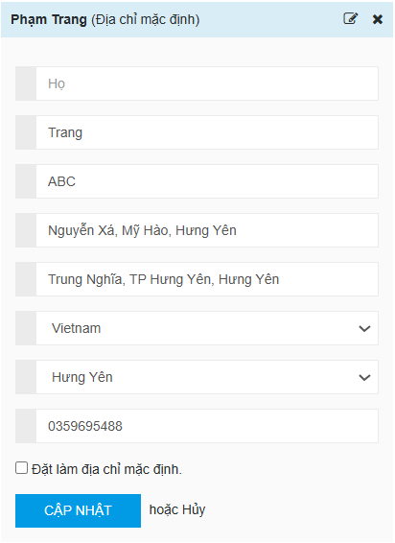 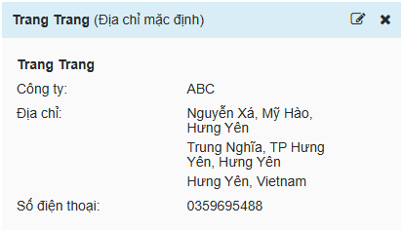
CN-3 | Cập nhật thông tin cá nhân nhưng bỏ trống trường Tên | Kiểm tra chức năng cập nhật thông tin tài khoản khi bỏ trống trường Tên | Người dùng đã đăng nhập thành công tài khoản vào hệ thống. Trang thông tin cá nhân hiển thị, người dùng yêu cầu cập nhật thông tin cá nhân | 1. Mở trang thông tin cá nhân 2. Yêu cầu cập nhật thông tin cá nhân 3. Nhấn nút sửa 4. Cập nhật thông tin cá nhân Họ: Phạm Tên: Công ty: ABC Địa chỉ 1: Nguyễn Xá, Mỹ Hào, Hưng Yên Địa chỉ 2: Trung Nghĩa, TP Hưng Yên, Hưng Yên Quốc gia: Việt Nam Tỉnh: Hưng Yên SĐT: 0359695488 5. Đặt làm địa chỉ mặc định 6. Bấm "Cập nhật" | Hiển thị thông báo hãy điền trường Tên | Thông tin được lưu lại và hiển thị ở trang thông tin tài khoản | FAIL | Altemative flow | 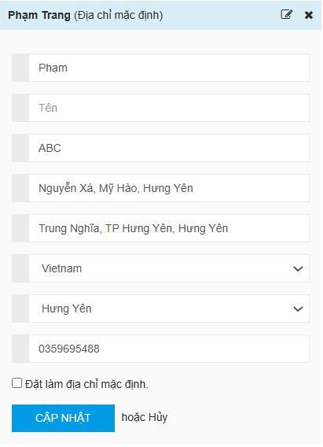 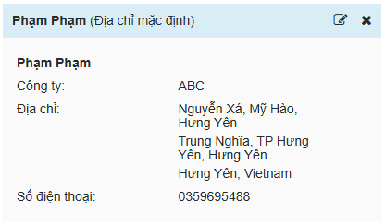
CN-4 | Cập nhật thông tin cá nhân nhưng bỏ trống trường Công ty | Kiểm tra chức năng cập nhật thông tin tài khoản khi bỏ trống trường Công ty | Người dùng đã đăng nhập thành công tài khoản vào hệ thống. Trang thông tin cá nhân hiển thị, người dùng yêu cầu cập nhật thông tin cá nhân | 1. Mở trang thông tin cá nhân 2. Yêu cầu cập nhật thông tin cá nhân 3. Nhấn nút sửa 4. Cập nhật thông tin cá nhân Họ: Phạm Tên: Trang Công ty: Địa chỉ 1: Nguyễn Xá, Mỹ Hào, Hưng Yên Địa chỉ 2: Trung Nghĩa, TP Hưng Yên, Hưng Yên Quốc gia: Việt Nam Tỉnh: Hưng Yên SĐT: 03596954885. 5. Đặt làm địa chỉ mặc định 6. Bấm "Cập nhật" | Thông tin được lưu lại và hiển thị ở trang thông tin tài khoản | Thông tin được lưu lại và hiển thị ở trang thông tin tài khoản | PASS | Altemative flow
CN-5 | Cập nhật thông tin cá nhân nhưng bỏ trống trường Địa chỉ 1 | Kiểm tra chức năng cập nhật thông tin tài khoản khi bỏ trống trường Địa chỉ 1 | Người dùng đã đăng nhập thành công tài khoản vào hệ thống. Trang thông tin cá nhân hiển thị, người dùng yêu cầu cập nhật thông tin cá nhân | 1. Mở trang thông tin cá nhân 2. Yêu cầu cập nhật thông tin cá nhân 3. Nhấn nút sửa 4. Cập nhật thông tin cá nhân Họ: Phạm Tên: Trang Công ty: ABC Địa chỉ 1: Địa chỉ 2: Trung Nghĩa, TP Hưng Yên, Hưng Yên Quốc gia: Việt Nam Tỉnh: Hưng Yên SĐT: 0359695488 5. Đặt làm địa chỉ mặc định 6. Bấm "Cập nhật" | Thông tin được lưu lại và hiển thị ở trang thông tin tài khoản | Thông tin được lưu lại và hiển thị ở trang thông tin tài khoản | PASS | Altemative flow
CN-6 | Cập nhật thông tin cá nhân nhưng bỏ trống trường Địa chỉ 2 | Kiểm tra chức năng cập nhật thông tin tài khoản khi bỏ trống trường Địa chỉ 2 | Người dùng đã đăng nhập thành công tài khoản vào hệ thống. Trang thông tin cá nhân hiển thị, người dùng yêu cầu cập nhật thông tin cá nhân | 1. Mở trang thông tin cá nhân 2. Yêu cầu cập nhật thông tin cá nhân 3. Nhấn nút sửa 4. Cập nhật thông tin cá nhân Họ: Phạm Tên: Trang Công ty: ABC Địa chỉ 1: Nguyễn Xá, Mỹ Hào, Hưng Yên Địa chỉ 2: Quốc gia: Việt Nam Tỉnh: Hưng Yên SĐT: 0359695488 5. Đặt làm địa chỉ mặc định 6. Bấm "Cập nhật" | Thông tin được lưu lại và hiển thị ở trang thông tin tài khoản | Thông tin được lưu lại và hiển thị ở trang thông tin tài khoản | PASS | Altemative flow
CN-7 | Cập nhật thông tin cá nhân nhưng bỏ trống 2 trường Địa chỉ | Kiểm tra chức năng cập nhật thông tin tài khoản khi bỏ trống 2 trường Địa chỉ | Người dùng đã đăng nhập thành công tài khoản vào hệ thống. Trang thông tin cá nhân hiển thị, người dùng yêu cầu cập nhật thông tin cá nhân | 1. Mở trang thông tin cá nhân 2. Yêu cầu cập nhật thông tin cá nhân 3. Nhấn nút sửa 4. Cập nhật thông tin cá nhân Họ: Phạm Tên: Trang Công ty: ABC Địa chỉ 1: Địa chỉ 2: Quốc gia: Việt Nam Tỉnh: Hưng Yên SĐT: 0359695488 5. Đặt làm địa chỉ mặc định 6. Bấm "Cập nhật" | Hiển thị thông báo không được bỏ trống địa chỉ | Thông tin được lưu lại và hiển thị ở trang thông tin tài khoản | FAIL | Altemative flow | 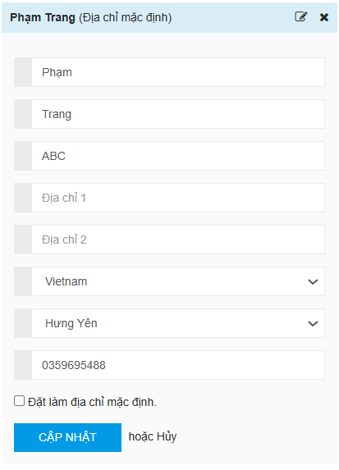 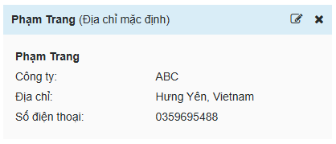
CN-8 | Cập nhật thông tin cá nhân nhưng bỏ trống trường Số điện thoại | Kiểm tra chức năng cập nhật thông tin tài khoản khi bỏ trống trường Số điện thoại | Người dùng đã đăng nhập thành công tài khoản vào hệ thống. Trang thông tin cá nhân hiển thị, người dùng yêu cầu cập nhật thông tin cá nhân | 1. Mở trang thông tin cá nhân 2. Yêu cầu cập nhật thông tin cá nhân 3. Nhấn nút sửa 4. Cập nhật thông tin cá nhân Họ: Phạm Tên: Trang Công ty: ABC Địa chỉ 1: Nguyễn Xá, Mỹ Hào, Hưng Yên Địa chỉ 2: Trung Nghĩa, TP Hưng Yên, Hưng Yên Quốc gia: Việt Nam Tỉnh: Hưng Yên SĐT: 5. Đặt làm địa chỉ mặc định 6. Bấm "Cập nhật" | Hiển thị thông báo không được bỏ trống trường số điện thoại | Thông tin được lưu lại và hiển thị ở trang thông tin tài khoản | FAIL | Altemative flow | 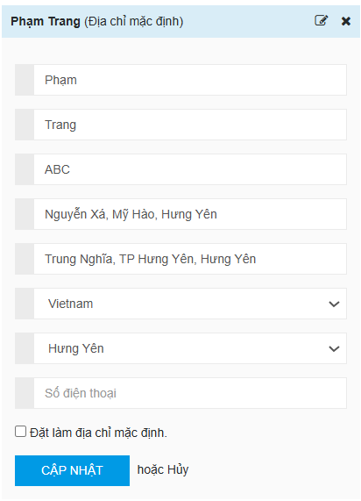 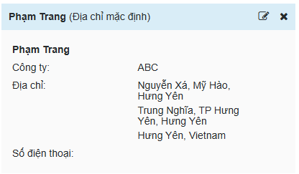
CN-9 | Cập nhật thông tin cá nhân nhưng số điện thoại chứa ký tự đặc biệt | Kiểm tra chức năng cập nhật thông tin tài khoản khi số điện thoại chứa ký tự đặc biệt | Người dùng đã đăng nhập thành công tài khoản vào hệ thống. Trang thông tin cá nhân hiển thị, người dùng yêu cầu cập nhật thông tin cá nhân | 1. Mở trang thông tin cá nhân 2. Yêu cầu cập nhật thông tin cá nhân 3. Nhấn nút sửa 4. Cập nhật thông tin cá nhân Họ: Phạm Tên: Trang Công ty: ABC Địa chỉ 1: Nguyễn Xá, Mỹ Hào, Hưng Yên Địa chỉ 2: Trung Nghĩa, TP Hưng Yên, Hưng Yên Quốc gia: Việt Nam Tỉnh: Hưng Yên SĐT: 035969548@ 5. Đặt làm địa chỉ mặc định 6. Bấm "Cập nhật" | Hiển thị thông báo số điện thoại không hợp lệ | Thông tin được lưu lại và hiển thị ở trang thông tin tài khoản | FAIL | Altemative flow | 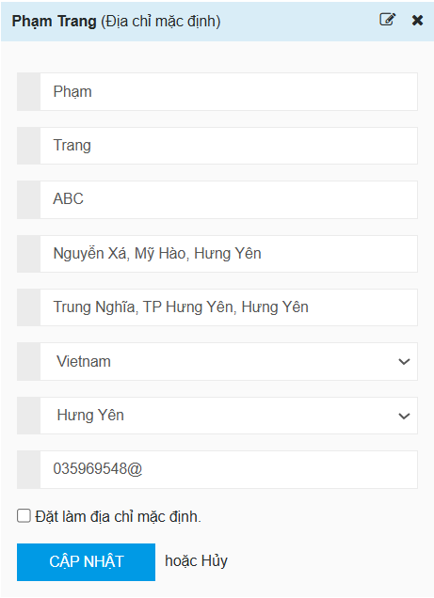 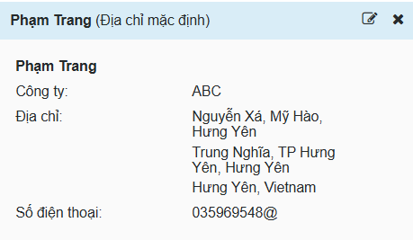
CN-10 | Cập nhật thông tin cá nhân nhưng số điện thoại chứa chữ cái | Kiểm tra chức năng cập nhật thông tin tài khoản khi số điện thoại chứa chữ cái | Người dùng đã đăng nhập thành công tài khoản vào hệ thống. Trang thông tin cá nhân hiển thị, người dùng yêu cầu cập nhật thông tin cá nhân | 1. Mở trang thông tin cá nhân 2. Yêu cầu cập nhật thông tin cá nhân 3. Nhấn nút sửa 4. Cập nhật thông tin cá nhân Họ: Phạm Tên: Trang Công ty: ABC Địa chỉ 1: Nguyễn Xá, Mỹ Hào, Hưng Yên Địa chỉ 2: Trung Nghĩa, TP Hưng Yên, Hưng Yên Quốc gia: Việt Nam Tỉnh: Hưng Yên SĐT: 035969548a 5. Đặt làm địa chỉ mặc định 6. Bấm "Cập nhật" | Hiển thị thông báo số điện thoại không hợp lệ | Thông tin được lưu lại và hiển thị ở trang thông tin tài khoản | FAIL | Altemative flow | 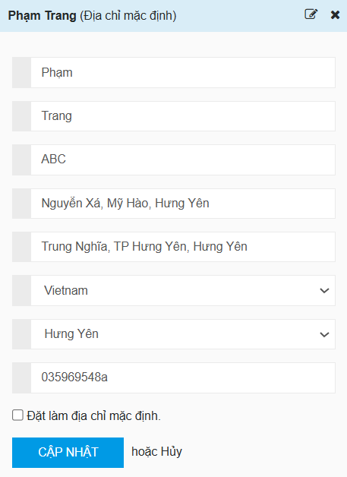 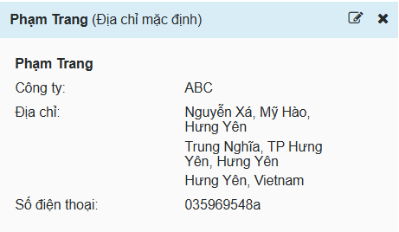
CN-11 | Cập nhật thông tin cá nhân nhưng số điện thoại chứa số thập phân | Kiểm tra chức năng cập nhật thông tin tài khoản khi số điện thoại chứa số thập phân | Người dùng đã đăng nhập thành công tài khoản vào hệ thống. Trang thông tin cá nhân hiển thị, người dùng yêu cầu cập nhật thông tin cá nhân | 1. Mở trang thông tin cá nhân 2. Yêu cầu cập nhật thông tin cá nhân 3. Nhấn nút sửa 4. Cập nhật thông tin cá nhân Họ: Phạm Tên: Trang Công ty: ABC Địa chỉ 1: Nguyễn Xá, Mỹ Hào, Hưng Yên Địa chỉ 2: Trung Nghĩa, TP Hưng Yên, Hưng Yên Quốc gia: Việt Nam Tỉnh: Hưng Yên SĐT: 03596,95488 5. Đặt làm địa chỉ mặc định 6. Bấm "Cập nhật" | Hiển thị thông báo số điện thoại không hợp lệ | Thông tin được lưu lại và hiển thị ở trang thông tin tài khoản | FAIL | Altemative flow | 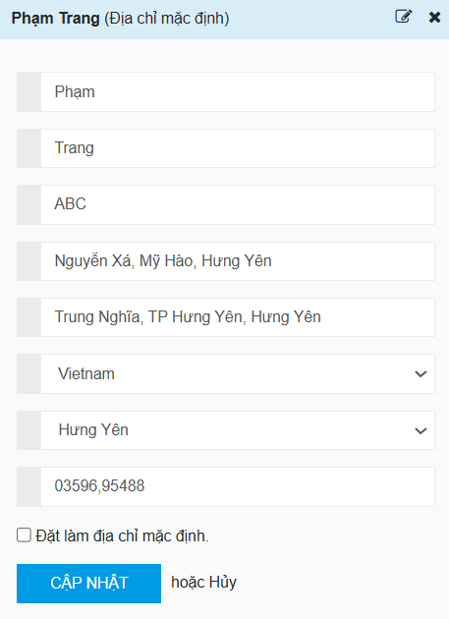 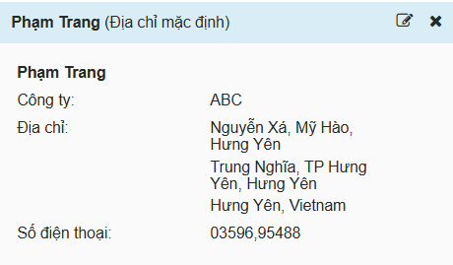
CN-12 | Cập nhật thông tin cá nhân nhưng số điện thoại chỉ có 1 số | Kiểm tra chức năng cập nhật thông tin tài khoản khi số điện thoại chỉ có 1 số | Người dùng đã đăng nhập thành công tài khoản vào hệ thống. Trang thông tin cá nhân hiển thị, người dùng yêu cầu cập nhật thông tin cá nhân | 1. Mở trang thông tin cá nhân 2. Yêu cầu cập nhật thông tin cá nhân 3. Nhấn nút sửa 4. Cập nhật thông tin cá nhân Họ: Phạm Tên: Trang Công ty: ABC Địa chỉ 1: Nguyễn Xá, Mỹ Hào, Hưng Yên Địa chỉ 2: Trung Nghĩa, TP Hưng Yên, Hưng Yên Quốc gia: Việt Nam Tỉnh: Hưng Yên SĐT: 2 5. Đặt làm địa chỉ mặc định 6. Bấm "Cập nhật" | Hiển thị thông báo số điện thoại không hợp lệ | Thông tin được lưu lại và hiển thị ở trang thông tin tài khoản | FAIL | Altemative flow | 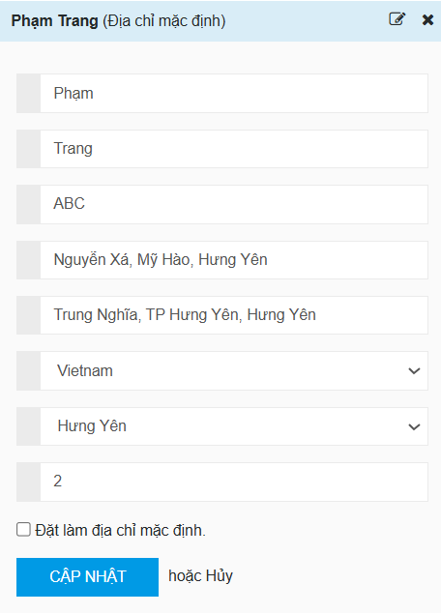 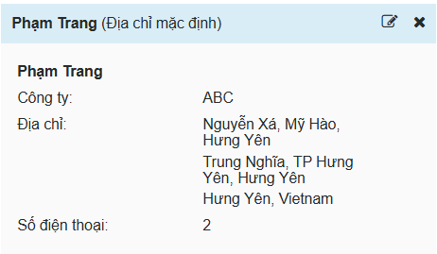
CN-13 | Cập nhật thông tin cá nhân nhưng số điện thoại chứa ký tự trắng ở đầu | Kiểm tra chức năng cập nhật thông tin tài khoản khi số điện thoại chứa ký tự trắng ở đầu | Người dùng đã đăng nhập thành công tài khoản vào hệ thống. Trang thông tin cá nhân hiển thị, người dùng yêu cầu cập nhật thông tin cá nhân | 1. Mở trang thông tin cá nhân 2. Yêu cầu cập nhật thông tin cá nhân 3. Nhấn nút sửa 4. Cập nhật thông tin cá nhân Họ: Phạm Tên: Trang Công ty: ABC Địa chỉ 1: Nguyễn Xá, Mỹ Hào, Hưng Yên Địa chỉ 2: Trung Nghĩa, TP Hưng Yên, Hưng Yên Quốc gia: Việt Nam Tỉnh: Hưng Yên SĐT: 0359695488 5. Đặt làm địa chỉ mặc định 6. Bấm "Cập nhật" | Thông tin được lưu lại và hiển thị ở trang thông tin tài khoản | Thông tin được lưu lại và hiển thị ở trang thông tin tài khoản | PASS | Altemative flow | 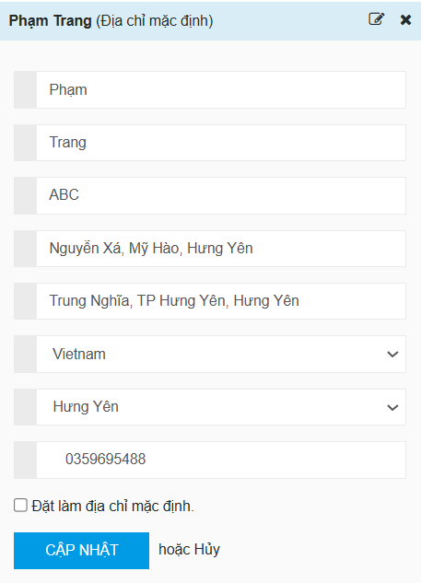 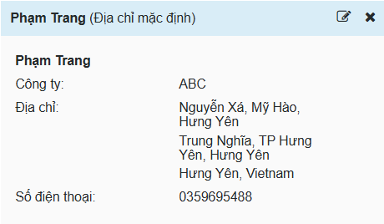
CN-14 | Cập nhật thông tin cá nhân nhưng số điện thoại chứa ký tự trắng ở giữa | Kiểm tra chức năng cập nhật thông tin tài khoản khi số điện thoại chứa ký tự trắng ở giữa | Người dùng đã đăng nhập thành công tài khoản vào hệ thống. Trang thông tin cá nhân hiển thị, người dùng yêu cầu cập nhật thông tin cá nhân | 1. Mở trang thông tin cá nhân 2. Yêu cầu cập nhật thông tin cá nhân 3. Nhấn nút sửa 4. Cập nhật thông tin cá nhân Họ: Phạm Tên: Trang Công ty: ABC Địa chỉ 1: Nguyễn Xá, Mỹ Hào, Hưng Yên Địa chỉ 2: Trung Nghĩa, TP Hưng Yên, Hưng Yên Quốc gia: Việt Nam Tỉnh: Hưng Yên SĐT: 03596 95488 5. Đặt làm địa chỉ mặc định 6. Bấm "Cập nhật" | Thông tin được lưu lại và hiển thị ở trang thông tin tài khoản | Thông tin được lưu lại và hiển thị ở trang thông tin tài khoản | PASS | Altemative flow | 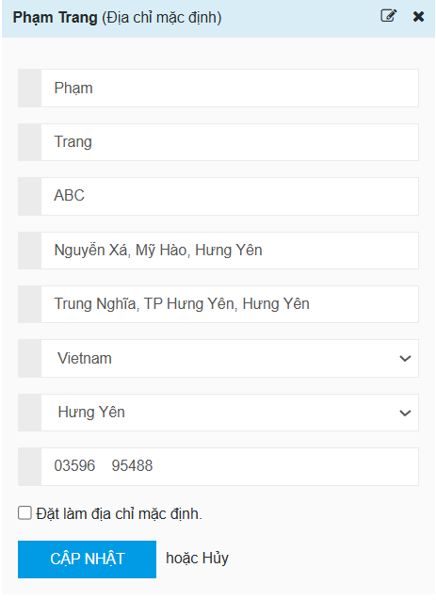
CN-15 | Cập nhật thông tin cá nhân nhưng số điện thoại chứa ký tự trắng ở cuối | Kiểm tra chức năng cập nhật thông tin tài khoản khi số điện thoại chứa ký tự trắng ở cuối | Người dùng đã đăng nhập thành công tài khoản vào hệ thống. Trang thông tin cá nhân hiển thị, người dùng yêu cầu cập nhật thông tin cá nhân | 1. Mở trang thông tin cá nhân 2. Yêu cầu cập nhật thông tin cá nhân 3. Nhấn nút sửa 4. Cập nhật thông tin cá nhân Họ: Phạm Tên: Trang Công ty: ABC Địa chỉ 1: Nguyễn Xá, Mỹ Hào, Hưng Yên Địa chỉ 2: Trung Nghĩa, TP Hưng Yên, Hưng Yên Quốc gia: Việt Nam Tỉnh: Hưng Yên SĐT: 0359695488 5. Đặt làm địa chỉ mặc định 6. Bấm "Cập nhật" | Thông tin được lưu lại và hiển thị ở trang thông tin tài khoản | Thông tin được lưu lại và hiển thị ở trang thông tin tài khoản | PASS | Altemative flow | 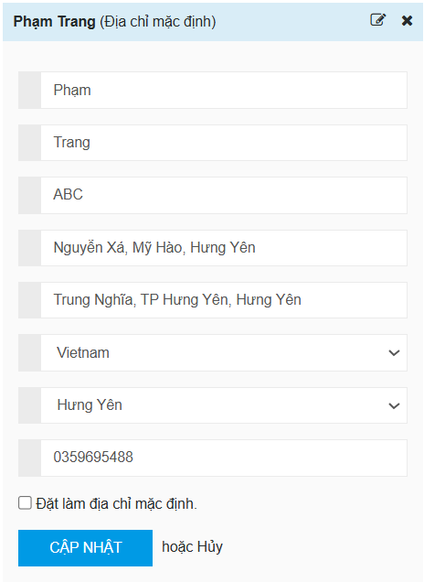
CN-16 | Cập nhật thông tin cá nhân nhưng bỏ trống tất cả các trường thông tin | Kiểm tra chức năng cập nhật thông tin tài khoản khi bỏ trống tất cả các trường thông tin | Người dùng đã đăng nhập thành công tài khoản vào hệ thống. Trang thông tin cá nhân hiển thị, người dùng yêu cầu cập nhật thông tin cá nhân | 1. Mở trang thông tin cá nhân 2. Yêu cầu cập nhật thông tin cá nhân 3. Nhấn nút sửa 4. Cập nhật thông tin cá nhân Họ: Tên: Công ty: Địa chỉ 1: Địa chỉ 2: Quốc gia: Việt Nam Tỉnh: Hưng Yên SĐT: 5. Đặt làm địa chỉ mặc định 6. Bấm "Cập nhật" | Hiển thị thông báo không được bỏ trống thông tin | Thông tin được lưu lại và hiển thị ở trang thông tin tài khoản | FAIL | Altemative flow | 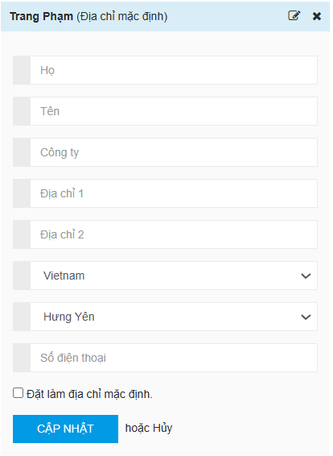 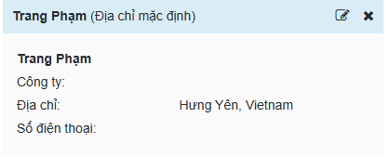
CN-17 | Cập nhật thông tin cá nhân nhưng số điện thoại không hợp lệ | Kiểm tra chức năng cập nhật thông tin tài khoản khi số điện thoại không hợp lệ | Người dùng đã đăng nhập thành công tài khoản vào hệ thống. Trang thông tin cá nhân hiển thị, người dùng yêu cầu cập nhật thông tin cá nhân | 1. Mở trang thông tin cá nhân 2. Yêu cầu cập nhật thông tin cá nhân 3. Nhấn nút sửa 4. Cập nhật thông tin cá nhân Họ: Phạm Tên: Trang Công ty: ABC Địa chỉ 1: Nguyễn Xá, Mỹ Hào, Hưng Yên Địa chỉ 2: Trung Nghĩa, TP Hưng Yên, Hưng Yên Quốc gia: Việt Nam Tỉnh: Hưng Yên SĐT: 03596954889 (11 số) 5. Đặt làm địa chỉ mặc định 6. Bấm "Cập nhật" | Hiển thị thông báo số điện thoại không hợp lệ | Thông tin được lưu lại và hiển thị ở trang thông tin tài khoản | FAIL | Altemative flow | 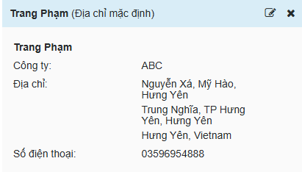 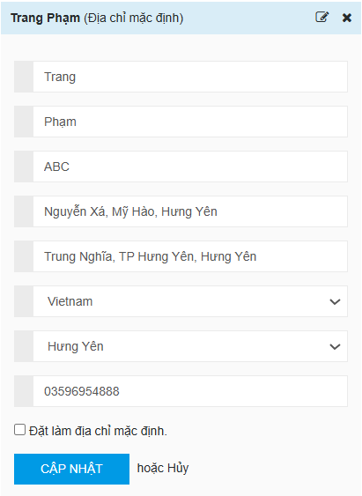
CN-18 | Thêm địa chỉ mới và đặt làm địa chỉ mặc định | Kiểm tra chức năng thêm địa chỉ mới, đặt địa chỉ đó làm địa chỉ mặc định | Người dùng đã đăng nhập thành công tài khoản vào hệ thống. Trang thông tin cá nhân hiển thị, người dùng yêu cầu thêm địa chỉ mới | 1. Mở trang thông tin cá nhân 2. Yêu cầu cập nhật thông tin cá nhân 3. Nhấn nút sửa 4. Cập nhật thông tin cá nhân Họ: Trần Tên: Huế Công ty: BCD Địa chỉ 1: Lạc Đạo, Văn Lâm, Hưng Yên Địa chỉ 2: Nhân Hòa, Mỹ Hào, Hưng Yên Quốc gia: Việt Nam Tỉnh: Hưng Yên SĐT: 0359695488 5. Đặt làm địa chỉ mặc định 6. Bấm "Thêm mới" | Hiển thị thông tin địa chỉ mới và lưu ở thông tin cá nhân | Hiển thị thông tin địa chỉ mới và lưu ở thông tin cá nhân | PASS | Business
CN-19 | Thêm địa chỉ mới và không đặt làm địa chỉ mặc định | Kiểm tra chức năng thêm địa chỉ mới | Người dùng đã đăng nhập thành công tài khoản vào hệ thống. Trang thông tin cá nhân hiển thị, người dùng yêu cầu thêm địa chỉ mới | 1. Mở trang thông tin cá nhân 2. Yêu cầu cập nhật thông tin cá nhân 3. Nhấn nút sửa 4. Cập nhật thông tin cá nhân Họ: Trần Tên: Huế Công ty: BCD Địa chỉ 1: Lạc Đạo, Văn Lâm, Hưng Yên Địa chỉ 2: Nhân Hòa, Mỹ Hào, Hưng Yên Quốc gia: Việt Nam Tỉnh: Hưng Yên SĐT: 0359695488 5. Bấm "Thêm mới" | Hiển thị thông tin địa chỉ mới ở danh sách địa chỉ | Hiển thị thông tin địa chỉ mới ở danh sách địa chỉ | PASS | Business
CN-20 | Thêm địa chỉ mới nhưng bỏ trống tất cả các trường thông tin | Kiểm tra chức năng thêm địa chỉ mới nhưng không điền thông tin | Người dùng đã đăng nhập thành công tài khoản vào hệ thống. Trang thông tin cá nhân hiển thị, người dùng yêu cầu thêm địa chỉ mới | 1. Mở trang thông tin cá nhân 2. Yêu cầu cập nhật thông tin cá nhân 3. Nhấn nút sửa 4. Cập nhật thông tin cá nhân Họ: Tên: Công ty: Địa chỉ 1: Địa chỉ 2: Quốc gia: Tỉnh: SĐT: 5. Bấm "Thêm mới" | Hiển thị thông báo hãy điền đầy đủ thông tin | Hiển thị thông tin địa chỉ mới ở danh sách địa chỉ | FAIL | Altemative flow | 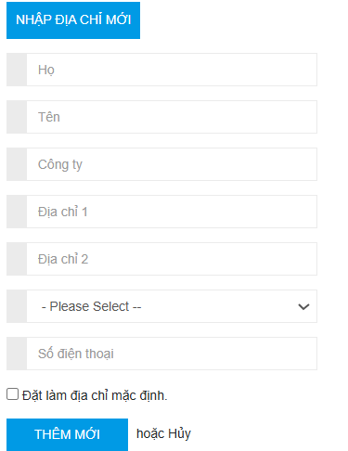 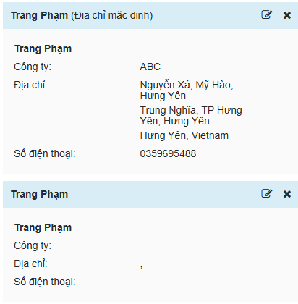
CN-21 | Thêm địa chỉ mới nhưng bỏ trống trường Họ | Kiểm tra chức năng thêm địa chỉ khi bỏ trống trường Họ | Người dùng đã đăng nhập thành công tài khoản vào hệ thống. Trang thông tin cá nhân hiển thị, người dùng yêu cầu thêm địa chỉ mới | 1. Mở trang thông tin cá nhân 2. Yêu cầu cập nhật thông tin cá nhân 3. Nhấn nút sửa 4. Cập nhật thông tin cá nhân Họ: Tên: Trang Công ty: ABC Địa chỉ 1: Nguyễn Xá, Mỹ Hào, Hưng Yên Địa chỉ 2: Trung Nghĩa, TP Hưng Yên, Hưng Yên Quốc gia: Việt Nam Tỉnh: Hưng Yên SĐT: 0359695488 5. Bấm "Thêm mới" | Hiển thị thông báo hãy điền trường Họ | Hiển thị thông tin địa chỉ mới ở danh sách địa chỉ | FAIL | Altemative flow | 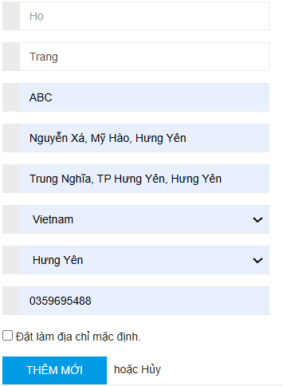 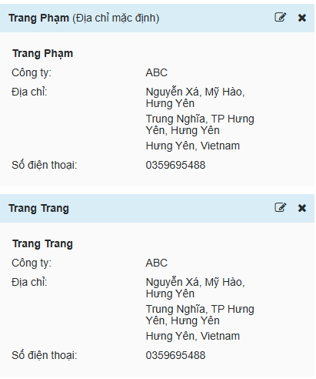
CN-22 | Thêm địa chỉ mới nhưng bỏ trống trường Tên | Kiểm tra chức năng thêm địa chỉ mới khi bỏ trống trường Tên | Người dùng đã đăng nhập thành công tài khoản vào hệ thống. Trang thông tin cá nhân hiển thị, người dùng yêu cầu thêm địa chỉ mới | 1. Mở trang thông tin cá nhân 2. Yêu cầu cập nhật thông tin cá nhân 3. Nhấn nút sửa 4. Cập nhật thông tin cá nhân Họ: Phạm Tên: Công ty: ABC Địa chỉ 1: Nguyễn Xá, Mỹ Hào, Hưng Yên Địa chỉ 2: Trung Nghĩa, TP Hưng Yên, Hưng Yên Quốc gia: Việt Nam Tỉnh: Hưng Yên SĐT: 0359695488 5. Bấm "Thêm mới" | Hiển thị thông báo hãy điền trường Tên | Hiển thị thông tin địa chỉ mới ở danh sách địa chỉ | FAIL | Altemative flow | 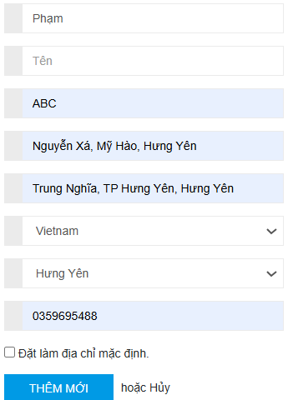 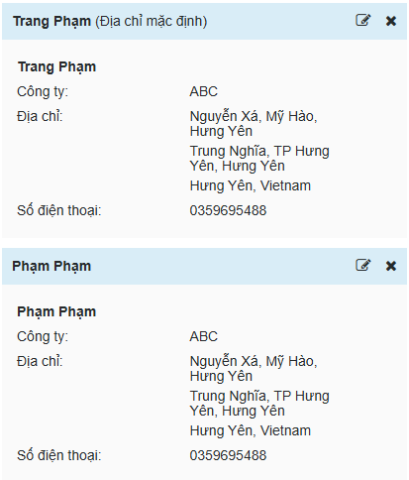
CN-23 | Thêm địa chỉ mới nhưng bỏ trống trường Công ty | Kiểm tra chức năng thêm địa chỉ mới khi bỏ trống trường Công ty | Người dùng đã đăng nhập thành công tài khoản vào hệ thống. Trang thông tin cá nhân hiển thị, người dùng yêu cầu thêm địa chỉ mới | 1. Mở trang thông tin cá nhân 2. Yêu cầu cập nhật thông tin cá nhân 3. Nhấn nút sửa 4. Cập nhật thông tin cá nhân Họ: Phạm Tên: Trang Công ty: Địa chỉ 1: Nguyễn Xá, Mỹ Hào, Hưng Yên Địa chỉ 2: Trung Nghĩa, TP Hưng Yên, Hưng Yên Quốc gia: Việt Nam Tỉnh: Hưng Yên SĐT: 0359695488 5. Bấm "Thêm mới" | Thông tin được lưu lại và hiển thị ở trang thông tin tài khoản | Hiển thị thông tin địa chỉ mới ở danh sách địa chỉ | PASS | Altemative flow
CN-24 | Thêm địa chỉ mới nhưng bỏ trống trường Địa chỉ 1 | Kiểm tra chức năng thêm địa chỉ mới khi bỏ trống trường Địa chỉ 1 | Người dùng đã đăng nhập thành công tài khoản vào hệ thống. Trang thông tin cá nhân hiển thị, người dùng yêu cầu thêm địa chỉ mới | 1. Mở trang thông tin cá nhân 2. Yêu cầu cập nhật thông tin cá nhân 3. Nhấn nút sửa 4. Cập nhật thông tin cá nhân Họ: Phạm Tên: Trang Công ty: ABC Địa chỉ 1: Địa chỉ 2: Trung Nghĩa, TP Hưng Yên, Hưng Yên Quốc gia: Việt Nam Tỉnh: Hưng Yên SĐT: 0359695488 5. Bấm "Thêm mới" | Hiển thị thông báo không được để trống địa chỉ 1 Thông tin không được lưu lại | Hiển thị thông tin địa chỉ mới ở danh sách địa chỉ | PASS | Altemative flow
CN-25 | Thêm địa chỉ mới nhưng bỏ trống trường Địa chỉ 2 | Kiểm tra chức năng thêm địa chỉ mới khi bỏ trống trường Địa chỉ 2 | Người dùng đã đăng nhập thành công tài khoản vào hệ thống. Trang thông tin cá nhân hiển thị, người dùng yêu cầu thêm địa chỉ mới | 1. Mở trang thông tin cá nhân 2. Yêu cầu cập nhật thông tin cá nhân 3. Nhấn nút sửa 4. Cập nhật thông tin cá nhân Họ: Phạm Tên: Trang Công ty: ABC Địa chỉ 1: Nguyễn Xá, Mỹ Hào, Hưng Yên Địa chỉ 2: Quốc gia: Việt Nam Tỉnh: Hưng Yên SĐT: 0359695488 5. Bấm "Thêm mới" | Hiển thị thông báo không được để trống địa chỉ 2 Thông tin không được lưu lại | Hiển thị thông tin địa chỉ mới ở danh sách địa chỉ | PASS | Altemative flow
CN-26 | Thêm địa chỉ mới nhưng bỏ trống 2 trường Địa chỉ | Kiểm tra chức năng thêm địa chỉ mới khi bỏ trống 2 trường Địa chỉ | Người dùng đã đăng nhập thành công tài khoản vào hệ thống. Trang thông tin cá nhân hiển thị, người dùng yêu cầu thêm địa chỉ mới | 1. Mở trang thông tin cá nhân 2. Yêu cầu cập nhật thông tin cá nhân 3. Nhấn nút sửa 4. Cập nhật thông tin cá nhân Họ: Phạm Tên: Trang Công ty: ABC Địa chỉ 1: Địa chỉ 2: Quốc gia: Việt Nam Tỉnh: Hưng Yên SĐT: 0359695488 5. Bấm "Thêm mới" | Hiển thị thông báo không được bỏ trống địa chỉ | Hiển thị thông tin địa chỉ mới ở danh sách địa chỉ | FAIL | Altemative flow | 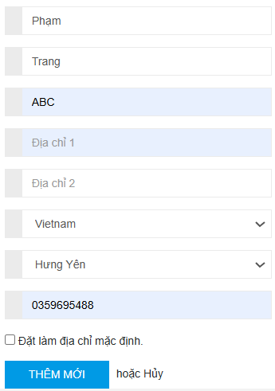 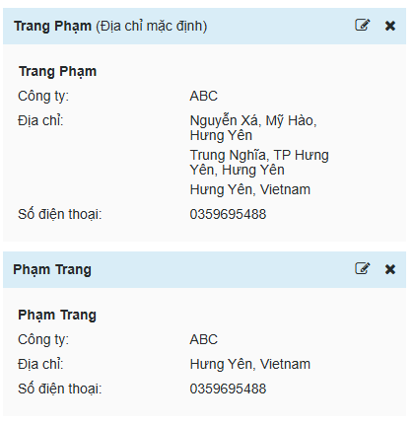
CN-27 | Thêm địa chỉ mới nhưng bỏ trống trường Số điện thoại | Kiểm tra chức năng thêm địa chỉ mới khi bỏ trống trường Số điện thoại | Người dùng đã đăng nhập thành công tài khoản vào hệ thống. Trang thông tin cá nhân hiển thị, người dùng yêu cầu thêm địa chỉ mới | 1. Mở trang thông tin cá nhân 2. Yêu cầu cập nhật thông tin cá nhân 3. Nhấn nút sửa 4. Cập nhật thông tin cá nhân Họ: Phạm Tên: Trang Công ty: ABC Địa chỉ 1: Nguyễn Xá, Mỹ Hào, Hưng Yên Địa chỉ 2: Trung Nghĩa, TP Hưng Yên, Hưng Yên Quốc gia: Việt Nam Tỉnh: Hưng Yên SĐT: 5. Bấm "Thêm mới" | Hiển thị thông báo không được bỏ trống trường số điện thoại | Hiển thị thông tin địa chỉ mới ở danh sách địa chỉ | FAIL | Altemative flow | 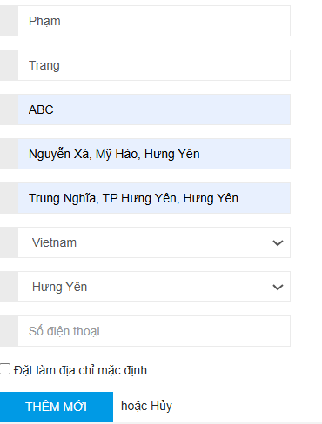 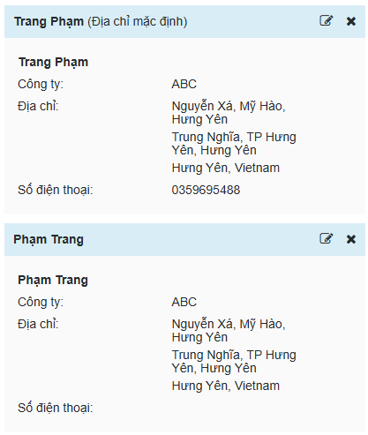
CN-28 | Thêm địa chỉ mới nhưng số điện thoại có 11 số | Kiểm tra chức năng thêm địa chỉ mới khi số điện thoại có 11 số | Người dùng đã đăng nhập thành công tài khoản vào hệ thống. Trang thông tin cá nhân hiển thị, người dùng yêu cầu thêm địa chỉ mới | 1. Mở trang thông tin cá nhân 2. Yêu cầu cập nhật thông tin cá nhân 3. Nhấn nút sửa 4. Cập nhật thông tin cá nhân Họ: Phạm Tên: Trang Công ty: ABC Địa chỉ 1: Nguyễn Xá, Mỹ Hào, Hưng Yên Địa chỉ 2: Trung Nghĩa, TP Hưng Yên, Hưng Yên Quốc gia: Việt Nam Tỉnh: Hưng Yên SĐT: 03596954889 (11 số) 5. Bấm "Thêm mới" | Hiển thị thông báo số điện thoại không hợp lệ | Hiển thị thông tin địa chỉ mới ở danh sách địa chỉ | FAIL | Altemative flow | 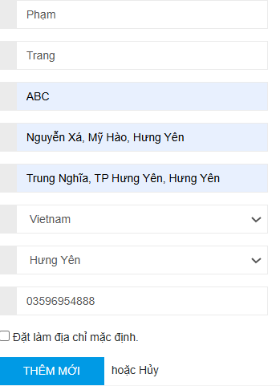 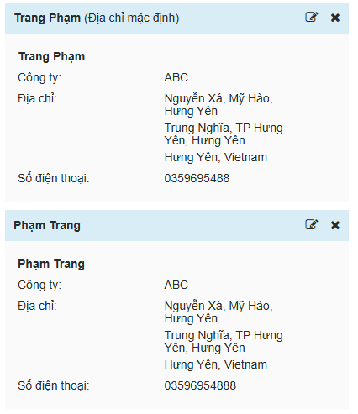
CN-29 | Thêm mới thông tin cá nhân nhưng số điện thoại chứa ký tự đặc biệt | Kiểm tra chức năng thêm mới thông tin tài khoản khi số điện thoại chứa ký tự đặc biệt | Người dùng đã đăng nhập thành công tài khoản vào hệ thống. Trang thông tin cá nhân hiển thị, người dùng yêu cầu thêm địa chỉ mới | 1. Mở trang thông tin cá nhân 2. Yêu cầu cập nhật thông tin cá nhân 3. Nhấn nút sửa 4. Cập nhật thông tin cá nhân Họ: Phạm Tên: Trang Công ty: ABC Địa chỉ 1: Nguyễn Xá, Mỹ Hào, Hưng Yên Địa chỉ 2: Trung Nghĩa, TP Hưng Yên, Hưng Yên Quốc gia: Việt Nam Tỉnh: Hưng Yên SĐT: 035969548@ 5. Đặt làm địa chỉ mặc định 6. Bấm "Thêm mới" | Hiển thị thông báo số điện thoại không hợp lệ hoặc không lưu số điện thoại | Danh sách được lưu nhưng số điện thoại không được lưu | PASS | Altemative flow | 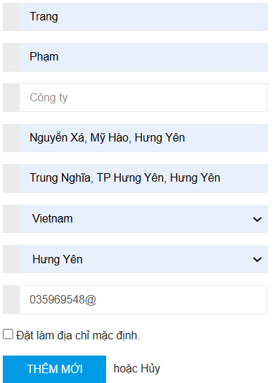
CN-30 | Thêm mới thông tin cá nhân nhưng số điện thoại chứa chữ cái | Kiểm tra chức năng thêm mới thông tin tài khoản khi số điện thoại chứa chữ cái | Người dùng đã đăng nhập thành công tài khoản vào hệ thống. Trang thông tin cá nhân hiển thị, người dùng yêu cầu thêm địa chỉ mới | 1. Mở trang thông tin cá nhân 2. Yêu cầu cập nhật thông tin cá nhân 3. Nhấn nút sửa 4. Cập nhật thông tin cá nhân Họ: Phạm Tên: Trang Công ty: ABC Địa chỉ 1: Nguyễn Xá, Mỹ Hào, Hưng Yên Địa chỉ 2: Trung Nghĩa, TP Hưng Yên, Hưng Yên Quốc gia: Việt Nam Tỉnh: Hưng Yên SĐT: 035969548a 5. Đặt làm địa chỉ mặc định 6. Bấm "Cập nhật" | Hiển thị thông báo số điện thoại không hợp lệ hoặc không lưu số điện thoại | Danh sách được lưu nhưng số điện thoại không được lưu | PASS | Altemative flow | 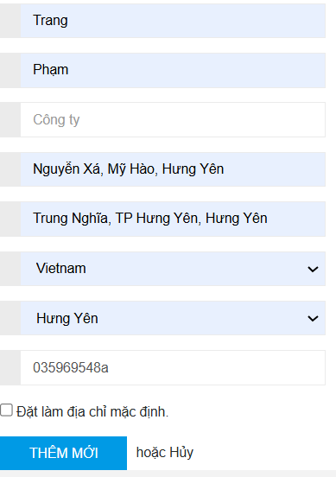
CN-31 | Thêm mới thông tin cá nhân nhưng số điện thoại chứa số thập phân | Kiểm tra chức năng thêm mới thông tin tài khoản khi số điện thoại chứa số thập phân | Người dùng đã đăng nhập thành công tài khoản vào hệ thống. Trang thông tin cá nhân hiển thị, người dùng yêu cầu thêm địa chỉ mới | 1. Mở trang thông tin cá nhân 2. Yêu cầu cập nhật thông tin cá nhân 3. Nhấn nút sửa 4. Cập nhật thông tin cá nhân Họ: Phạm Tên: Trang Công ty: ABC Địa chỉ 1: Nguyễn Xá, Mỹ Hào, Hưng Yên Địa chỉ 2: Trung Nghĩa, TP Hưng Yên, Hưng Yên Quốc gia: Việt Nam Tỉnh: Hưng Yên SĐT: 03596,95488 5. Đặt làm địa chỉ mặc định 6. Bấm "Thêm mới" | Hiển thị thông báo số điện thoại không hợp lệ hoặc không lưu số điện thoại | Danh sách được lưu nhưng số điện thoại không được lưu | PASS | Altemative flow | 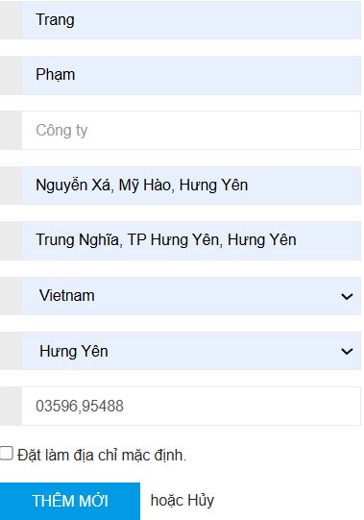 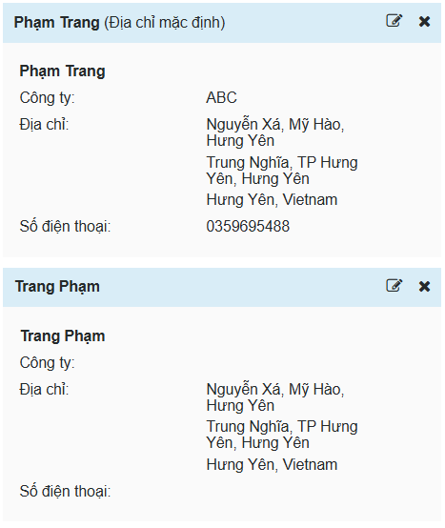
CN-32 | Thêm mới thông tin cá nhân nhưng số điện thoại chỉ có 1 số | Kiểm tra chức năng cập nhật thông tin tài khoản khi số điện thoại chỉ có 1 số | Người dùng đã đăng nhập thành công tài khoản vào hệ thống. Trang thông tin cá nhân hiển thị, người dùng yêu cầu thêm địa chỉ mới | 1. Mở trang thông tin cá nhân 2. Yêu cầu cập nhật thông tin cá nhân 3. Nhấn nút sửa 4. Cập nhật thông tin cá nhân Họ: Phạm Tên: Trang Công ty: ABC Địa chỉ 1: Nguyễn Xá, Mỹ Hào, Hưng Yên Địa chỉ 2: Trung Nghĩa, TP Hưng Yên, Hưng Yên Quốc gia: Việt Nam Tỉnh: Hưng Yên SĐT: 2 5. Đặt làm địa chỉ mặc định 6. Bấm "Thêm mới" | Hiển thị thông báo số điện thoại không hợp lệ hoặc không lưu số điện thoại | Danh sách được lưu nhưng số điện thoại không được lưu | PASS | Altemative flow | 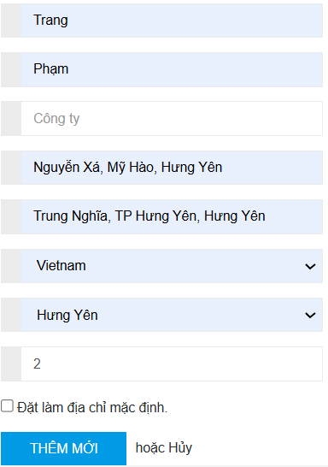
CN-33 | Thêm mới thông tin cá nhân nhưng số điện thoại chứa ký tự trắng ở đầu | Kiểm tra chức năng cập nhật thông tin tài khoản khi số điện thoại chứa ký tự trắng ở đầu | Người dùng đã đăng nhập thành công tài khoản vào hệ thống. Trang thông tin cá nhân hiển thị, người dùng yêu cầu thêm địa chỉ mới | 1. Mở trang thông tin cá nhân 2. Yêu cầu cập nhật thông tin cá nhân 3. Nhấn nút sửa 4. Cập nhật thông tin cá nhân Họ: Phạm Tên: Trang Công ty: ABC Địa chỉ 1: Nguyễn Xá, Mỹ Hào, Hưng Yên Địa chỉ 2: Trung Nghĩa, TP Hưng Yên, Hưng Yên Quốc gia: Việt Nam Tỉnh: Hưng Yên SĐT: 0359695488 5. Đặt làm địa chỉ mặc định 6. Bấm "Thêm mới" | Hiển thị thông báo số điện thoại không hợp lệ hoặc không lưu số điện thoại | Thông tin được lưu lại và hiển thị ở trang thông tin tài khoản | PASS | Altemative flow | 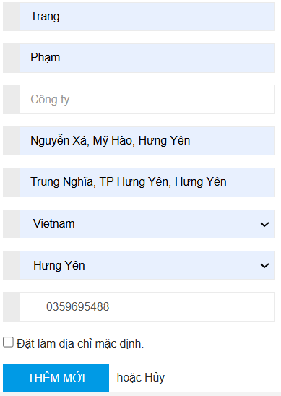
CN-34 | Thêm mới thông tin cá nhân nhưng số điện thoại chứa ký tự trắng ở giữa | Kiểm tra chức năng thêm mới thông tin tài khoản khi số điện thoại chứa ký tự trắng ở giữa | Người dùng đã đăng nhập thành công tài khoản vào hệ thống. Trang thông tin cá nhân hiển thị, người dùng yêu cầu thêm địa chỉ mới | 1. Mở trang thông tin cá nhân 2. Yêu cầu cập nhật thông tin cá nhân 3. Nhấn nút sửa 4. Cập nhật thông tin cá nhân Họ: Phạm Tên: Trang Công ty: ABC Địa chỉ 1: Nguyễn Xá, Mỹ Hào, Hưng Yên Địa chỉ 2: Trung Nghĩa, TP Hưng Yên, Hưng Yên Quốc gia: Việt Nam Tỉnh: Hưng Yên SĐT: 03596 95488 5. Đặt làm địa chỉ mặc định 6. Bấm "Thêm mới" | Hiển thị thông báo số điện thoại không hợp lệ hoặc không lưu số điện thoại | Thông tin được lưu lại và hiển thị ở trang thông tin tài khoản | PASS | Altemative flow | 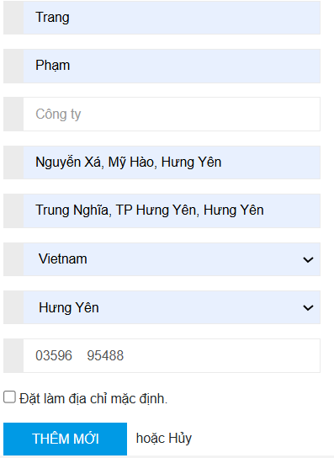
CN-35 | Thêm mới thông tin cá nhân nhưng số điện thoại chứa ký tự trắng ở cuối | Kiểm tra chức năng thêm mới thông tin tài khoản khi số điện thoại chứa ký tự trắng ở cuối | Người dùng đã đăng nhập thành công tài khoản vào hệ thống. Trang thông tin cá nhân hiển thị, người dùng yêu cầu thêm địa chỉ mới | 1. Mở trang thông tin cá nhân 2. Yêu cầu cập nhật thông tin cá nhân 3. Nhấn nút sửa 4. Cập nhật thông tin cá nhân Họ: Phạm Tên: Trang Công ty: ABC Địa chỉ 1: Nguyễn Xá, Mỹ Hào, Hưng Yên Địa chỉ 2: Trung Nghĩa, TP Hưng Yên, Hưng Yên Quốc gia: Việt Nam Tỉnh: Hưng Yên SĐT: 0359695488 5. Đặt làm địa chỉ mặc định 6. Bấm "Thêm mới" | Hiển thị thông báo số điện thoại không hợp lệ hoặc không lưu số điện thoại | Thông tin được lưu lại và hiển thị ở trang thông tin tài khoản | PASS | Altemative flow | 
CN-36 | Xóa địa chỉ | Kiểm tra chức năng xóa địa chỉ | Người dùng đã đăng nhập thành công tài khoản vào hệ thống. Trang thông tin cá nhân hiển thị, người dùng yêu cầu xóa địa chỉ | 1. Mở trang thông tin cá nhân 2. Yêu cầu xem danh sách địa chỉ 3. Nhấn nút "Xóa" 4. Xác nhận xóa địa chỉ | Địa chỉ bị xóa khỏi danh sách địa chỉ | Địa chỉ bị xóa khỏi danh sách địa chỉ | PASS | Business
CN-37 | Hủy xóa địa chỉ | Kiểm tra chức năng hủy xóa địa chỉ | Người dùng đã đăng nhập thành công tài khoản vào hệ thống. Trang thông tin cá nhân hiển thị, người dùng yêu cầu xóa địa chỉ | 1. Mở trang thông tin cá nhân 2. Yêu cầu xem danh sách địa chỉ 3. Nhấn nút "Xóa" 4. Hủy xác nhận "Xóa" địa chỉ | Danh sách địa chỉ được giữ nguyên | Danh sách địa chỉ được giữ nguyên | PASS | Business
CN-38 | Hủy thêm địa chỉ mới | Kiểm tra nút hủy thêm sản địa chỉ mới | Người dùng đã đăng nhập thành công tài khoản vào hệ thống. Trang thông tin cá nhân hiển thị, người dùng yru cầu thêm địa chỉ mới | 1. Mở trang thông tin cá nhân 2. Yêu cầu cập nhật thông tin cá nhân 3. Nhấn nút sửa 4. Cập nhật thông tin cá nhân Họ: Phạm Tên: Trang Công ty: ABC Địa chỉ 1: Nguyễn Xá, Mỹ Hào, Hưng Yên Địa chỉ 2: Trung Nghĩa, TP Hưng Yên, Hưng Yên Quốc gia: Việt Nam Tỉnh: Hưng Yên SĐT: 0359695488 5. Đặt làm địa chỉ mặc định 6. Bấm "Hủy" | Địa chỉ mới vừa nhập không được lưu | Địa chỉ mới vừa nhập không được lưu | PASS | Business
CN-39 | Hủy cập nhât thông tin tài khoản | Kiểm tra nút hủy cập nhật thông tin tài khoản | Người dùng đã đăng nhập thành công tài khoản vào hệ thống. Trang thông tin cá nhân hiển thị, người dùng yêu cầu cập nhật thông tin cá nhân | 1. Mở trang thông tin cá nhân 2. Yêu cầu cập nhật thông tin cá nhân 3. Nhấn nút sửa 4. Cập nhật thông tin cá nhân Họ: Phạm Tên: Trang Công ty: ABC Địa chỉ 1: Nguyễn Xá, Mỹ Hào, Hưng Yên Địa chỉ 2: Trung Nghĩa, TP Hưng Yên, Hưng Yên Quốc gia: Việt Nam Tỉnh: Hưng Yên SĐT: 0359695488 5. Đặt làm địa chỉ mặc định 6. Bấm "Hủy" | Địa chỉ vừa cập nhật không được lưu, trang thông tin tài khoản sẽ hiển thị thông tin tài khoản trước đó | Địa chỉ vừa cập nhật không được lưu, trang thông tin tài khoản sẽ hiển thị thông tin tài khoản trước đó | PASS | Business
CN-40 | Đăng xuất tài khoản | Kiểm tra nút Đăng xuất | Người dùng đã đăng nhập thành công tài khoản vào hệ thống. Trang thông tin cá nhân hiển thị, người dùng yêu cầu đăng xuất tài khoản | 1. Mở trang thông tin cá nhân 2. Yêu cầu đăng xuất tài khoản | Tài khoản được đăng xuất | Tài khoản được đăng xuất | PASS | Business

